Uniforme Discreta
Lancio | N.ro totale lanci |  | FREQUENZA RISULTATI
6 | 6757 |  | 1 | 2 | 3 | 4 | 5 | 6 | <- RISULTATI
 |  |  | 1086 | 1062 | 1195 | 1119 | 1150 | 1146 | <-CONTEGGIO
 |  |  | 0.160722214 | 0.15717034187 | 0.17685363327 | 0.16560603818 | 0.17019387302 | 0.16960189433 | <-FREQUENZA EMPIRICA
 | Frequenza Teorica: | 0.16666666667 | 0.0059444526664 | 0.009496324799 | 0.010186966603 | 0.001060628484 | 0.0035272063539 | 0.0029352276651 | <-DIFFERENZA
Frequenza Empirica

Non Uniforme Discreta
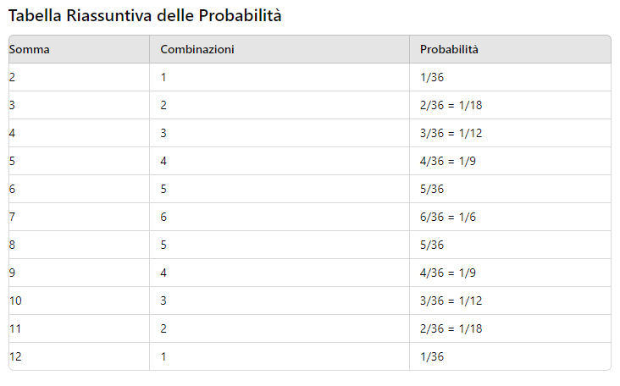
LANCI |  | FREQUENZA RISULTATI
primo dado | 3 | 2 | 3 | 4 | 5 | 6 | 7 | 8 | 9 | 10 | 11 | 12 | <- RISULTATI
secondo dado | 6 | 119 | 282 | 366 | 523 | 605 | 752 | 616 | 482 | 365 | 273 | 131 | <- CONTEGGIO
somma | 9 | 0.026368269444 | 0.062486151119 | 0.081099047197 | 0.1158874363 | 0.13405716818 | 0.16662973632 | 0.13649457124 | 0.10680257035 | 0.080877465101 | 0.060491912253 | 0.029027254598 | <- FREQUENZA EMPIRICA | Numero Lanci Complessivo | 4514
 |  | 0.027777777778 | 0.055555555556 | 0.083333333333 | 0.11111111111 | 0.13888888889 | 0.16666666667 | 0.13888888889 | 0.11111111111 | 0.083333333333 | 0.055555555556 | 0.027777777778 | <- FREQUENZA TEORICA
 |  | 0.0014095083339 | 0.0069305955634 | 0.0022342861363 | 0.004776325184 | 0.0048317207081 | 3.6930349361E-05 | 0.0023943176502 | 0.0043085407588 | 0.0024558682325 | 0.0049363566979 | 0.0012494768201 | <- DIFFERENZA

Distribuzione Frequenza

